상품제안서
New 락앤락 메트로 투웨이 텀블러 475ml | 상품코드: S29007

 |  |  |  |  | 02-713-8555 | www.synergygift.co.kr
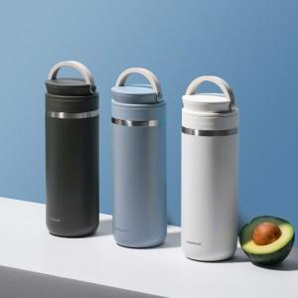 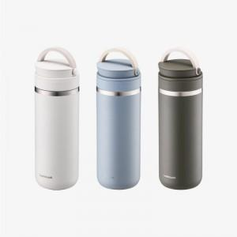 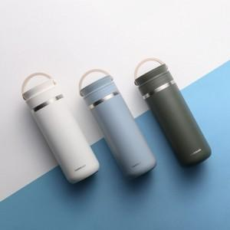

【상세/제작정보】 | 실내에선 컵으로 예쁘고 편하게! 외출할 땐 밀폐되는 투고캡으로 자유롭게!

【인쇄/포장옵션】 | 레이저 / 포장지포장

【공급단가】 | 수량 | 50~ | 100~ | 500~
*VAT별도 | 단가 | 22,300원 | 22,200원 | 22,100원

【상품 URL】 | https://www.synergygift.co.kr:443/src/goods_detail.php?gdno=29007

